Worksheet
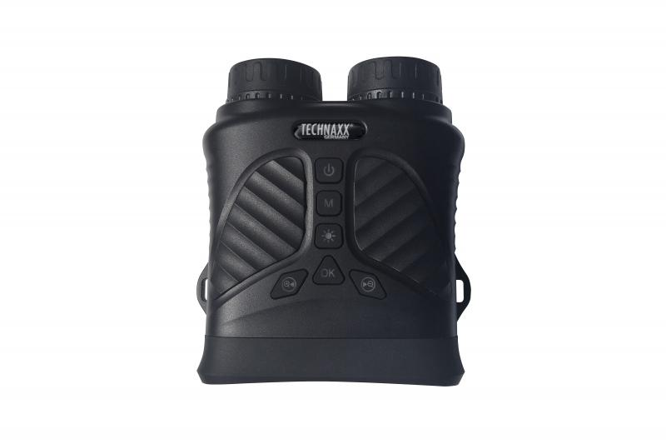
Technaxx Nachtsichtgerät TX-257

Artikelnummer | 5089 |  | VE | 20
EAN | 4260358126050 |  | Stück pro Palette | 360
Zollnummer | 85258300 |  | Lagen Pro Palette | 3

Abmessungen - Artikel
Länge(cm) | Breite(cm) | Höhe(cm) | Gewicht(g)
14 | 12 | 6 | 334

Abmessungen - Artikelverpackung
Länge(cm) | Breite(cm) | Höhe(cm) | Leergewicht(g) | Gewicht(g) Artikel+Verpackung
21 | 16 | 7 | 114 | 696

Abmessungen - VE Karton (Masterkarton)
Länge(cm) | Breite(cm) | Höhe(cm) | Gewicht(g)
45.5 | 37.5 | 35.5 | 12500

Verpackung - Bestandteile
Rest Zubehör (g) | Papier/Pappe (g) | Styropor (g) | Kunstst. Hohlkörper(g) | Kunstst. Folien(g) | Materialverbunde (g)
169 | 77 | 0 | 0 | 0 | 0

Batterie- / Akkuinformationen
Batterie-benötigt | Batterie enthalten | Batterie-Typ | Batterie-System(Art)
Ja | Ja | Akku | Li-Ion - Lithium-Ionen-Akku
Anzahl(stk.) | Gewicht/Stk.(g) | Energiedichte(WH/Kg) | Leistung(WH)
1 | 46 | 201.09 | 9.25

Lithium Baterie
Energiegehalt | Gewicht (Kg)
2.5 | 46

Weiterführende Informationen
Technaxx Reseller Portal

